CVR
 | PERMOHONAN REKOM
 | RAB DAN DESAIN GAMBAR PEMBANGUNAN JAMBANISASI

 | SUMBER DANA BKK - APBDES TA.2021

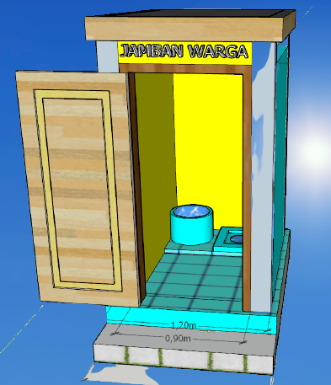

 | PEMERINTAH KABUPATEN TUBAN
 | KECAMATAN TAMBAKBOYO
 | DESA DASIN
 | Alamat : DesaDasin GANG I Rt.02 Rw. 01 No 05 Telp. –
 | Email : desadasin@gmail.com website : https//;dasin-tambakboyo.desa.id
Kontak Persen : Kades : 082299439196 . PKA : 082139875470 sekdes : 082139474227

RMH
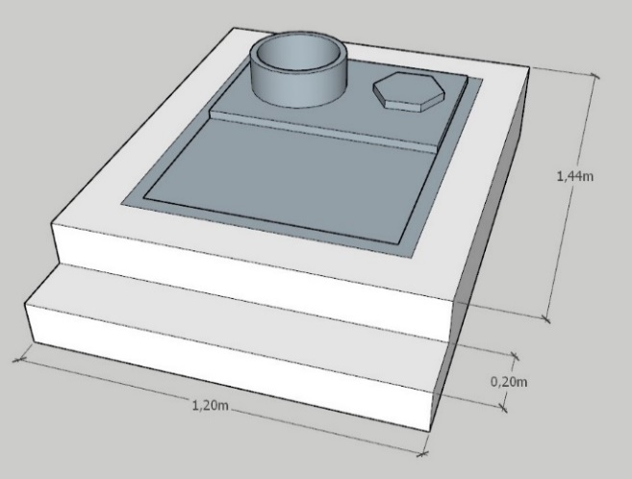
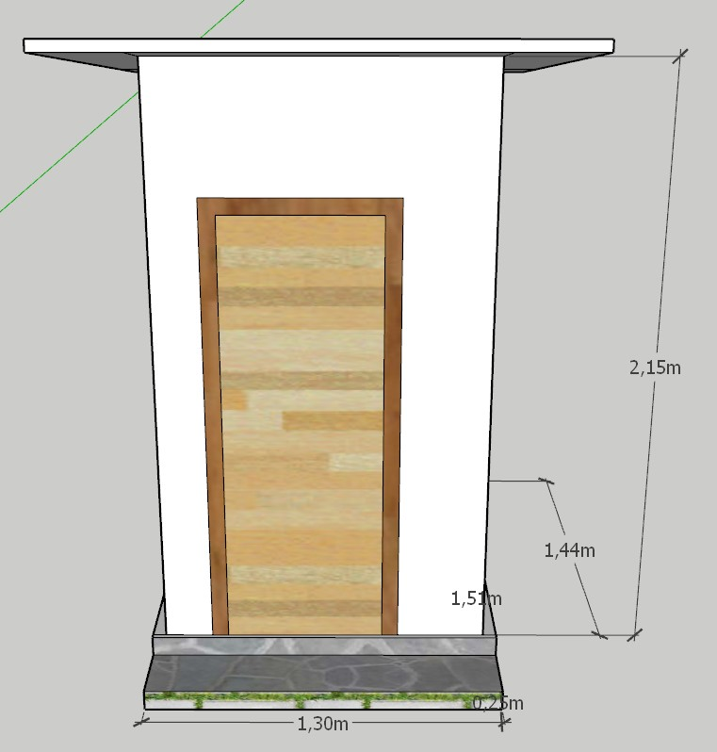
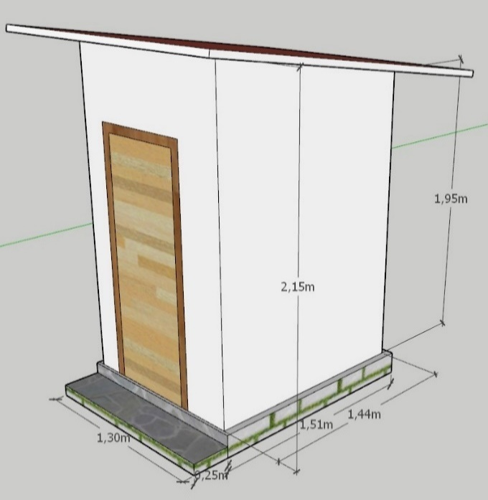
JAMBANISASI DESA DESA DASIN
DESA DASIN KECAMATAN TAMBAKBOYO
SUMBER DANA BKK - APBDES TA.2021
APBDES TA.2021

SEPTITENG
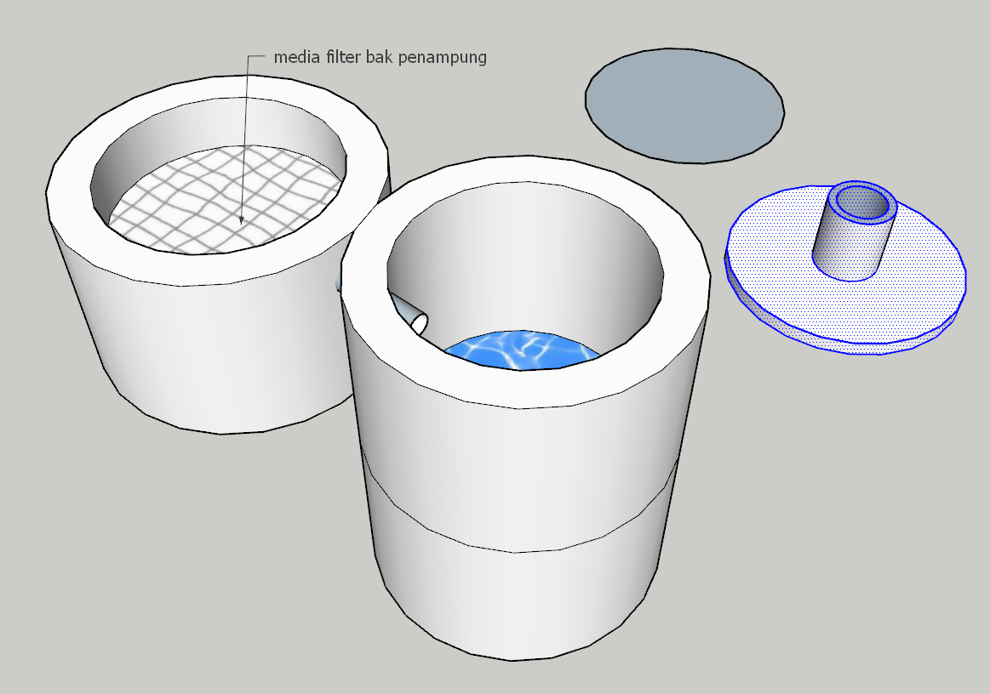

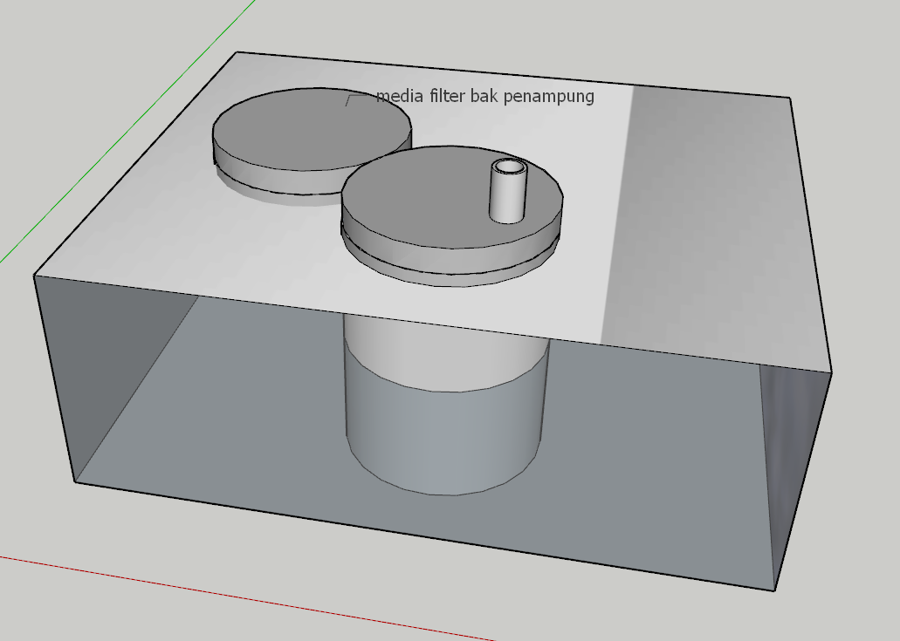

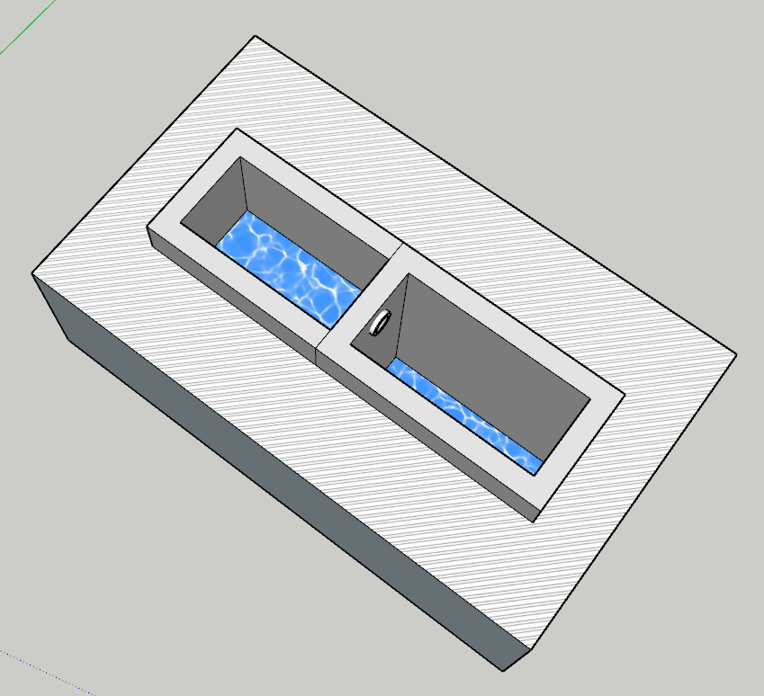



LAMPIRAN VId
Pekerjaan | : Pembangunan Jamban
Nama Penerima Manfaat | : TUMIRAH
Desa | : Dasin
Kecamatan | : Tambakboyo
Dana | : Rp 3.000.000,-
Sumber Dana | : BKK Jambanisasi Kabupaten Tuban TA. 2021

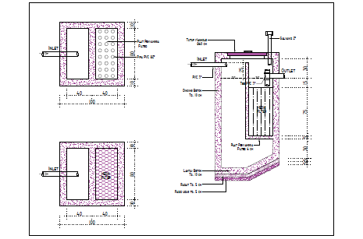

 |  | Dasin , 05-08-2021
Mengatahui, |  | PKA Desa Dasin
Kepala Desa Dasin |  | KecamatanTambakboyo

LUQMAN HAKIM |  | MAT KARIM

Pekerjaan | : Pembangunan Jamban
Nama Penerima Manfaat | : PITONO
Desa | : Dasin
Kecamatan | : Tambakboyo
Dana | : Rp 3.000.000,-
Sumber Dana | : BKK Jambanisasi Kabupaten Tuban TA. 2021

 |  | Dasin , 05-08-2021
Mengatahui, |  | PKA Desa Dasin
Kepala Desa Dasin |  | KecamatanTambakboyo

LUQMAN HAKIM |  | MAT KARIM

II J
 | KUITANSI

 | Kuitansi Nomor | :
 | Sudah terima dari | : | Pengguna Anggaran Badan Pendapatan, Pengelolaan Keuangan dan Aset Daerah Kabupaten Tuban

 | Terbilang | : | ENAM JUTA RUPIAH

 | Untuk Pembayaran | : | Bantuan Keuangan Khusus Jambanisasi Tahun Anggaran 2021 Desa Dasin Kecamatan

 | Jumlah Uang | : | Rp. 6.000.000,-

 |  | Mengetahui : |  | Dasin, ..........................
 |  | Kepala Dinas Pemberdayaan Masyarakat |  | Yang Menerima
 |  | dan Desa, dan Keluarga Berencana |  | Kepala Desa Dasin
 |  | Kabupaten Tuban
MATERAI,
Rp. 10.000,00

 |  | NURJANAH, SH, MM |  | LUQMAN HAKIM
 |  | NIP. 19650828 199202 2 002

PPTK

MURTININGSIH, SE
NIP. 19780810 200212 2 007

IID
LAMPIRAN II D
PENDATAAN KEBUTUHAN TENAGA KERJA
BANTUAN KEUANGAN KHUSUS JAMBANISASI TAHUN 2021

 | Nama Penerima Manfaat | : TUMIRAH
 | Desa | : Dasin
 | Kecamatan | :Tambakboyo
 | Waktu Pelaksanaan | :10 hari

No | Jenis Kegiatan | Volume | Waktu | Jumlah Kebutuhan Tenaga Kerja
 |  |  | Pelaksanaan | Mandor | Tukang | Pekerja | Ahli | Jumlah
 |  |  | (hari) | (org) | (org) | (org) | (org) | (org)
1 | 2 | 3 | 4 | 5 | 6 | 7 | 8 | 9
1 | Pembangunan jamban | 1 unit | 8 hari | - | 352,000.00 | 328,000 | - | 8

 |  |  |  |  | 352,000 | 328,000 |  | 8

 |  |  |  |  |  | Dasin 05-08-2021
 |  |  |  |  |  | Pelaksana Kegiatan Anggaran
 | Mengetahui, |  |  |  |  | Desa Dasin Kecamatan Tambakboyo
 | Kepala Desa Dasin

 | LUQMAN HAKIM |  |  |  |  | MAT KARIM

LAMPIRAN II D
PENDATAAN KEBUTUHAN TENAGA KERJA
BANTUAN KEUANGAN KHUSUS JAMBANISASI TAHUN 2021

 | Nama Penerima Manfaat | : PITONO
 | Desa | : Dasin
 | Kecamatan | :Tambakboyo
 | Waktu Pelaksanaan | :10 hari

No | Jenis Kegiatan | Volume | Waktu | Jumlah Kebutuhan Tenaga Kerja
 |  |  | Pelaksanaan | Mandor | Tukang | Pekerja | Ahli | Jumlah
 |  |  | (hari) | (org) | (org) | (org) | (org) | (org)
1 | 2 | 3 | 4 | 5 | 6 | 7 | 8 | 9
1 | Pembangunan jamban | 1 unit | 8 hari | - | 352,000.00 | 328,000 | - | 8

 |  |  |  |  | 352,000 | 328,000 |  | 8

 |  |  |  |  |  | Dasin 05-08-2021
 |  |  |  |  |  | Pelaksana Kegiatan Anggaran
 | Mengetahui, |  |  |  |  | Desa Dasin Kecamatan Tambakboyo
 | Kepala Desa Dasin

 | LUQMAN HAKIM |  |  |  |  | MAT KARIM

